CONSEJO DIRECTIVO
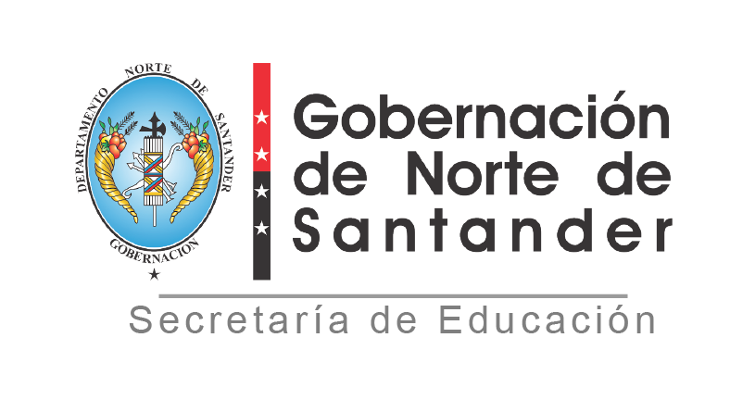

REPUBLICA DE COLOMBIA DEPARTAMENTO NORTE DE SANTANDER SECRETARIA DE EDUCACION
REGISTRO DE CONSEJO DIRECTIVO
ESTABLECIMIENTO EDUCATIVO: IE. COL SAN MIGUEL
MUNICIPIO: HACARI
AÑO: 2024
N° | NOMBRES Y APELLIDOS INTEGRANTES | DOCUMENTO DE IDENTIFICACION | REPRESENTANTE DE:
1 | EDIXON ALFONSO QUINTERO SANABRIA | 88279287 | RECTOR
2 | DIMAS JALESIS PARADA TRIGOS | 9716010 | PADRES DE FAMILIA
3 | CRISTIAN LEONARDO PINZON | 1091652353 | PADRES DE FAMILIA
4 | LUIS ALEJANDRO CONTRERAS | 1091662754 | EXALUMNOS
5 | JOSEIN CONTRERAS HERRERA | 1004942586 | SECTOR PRODUCTIVO
6 | MARLON JHOFREY ORTIZ ASCANIO | 91532046 | DOCENTE
7 | ALEXI LAZARO MARTINEZ | 88211353 | DOCENTE
8 | YISELA MEDINAPEREZ | 1092178631 | ESTUDIANTES
9
 | NÚMERO ACTO ADMINISTRATIVO:
 | FECHA: 14 MARZO DE 2024
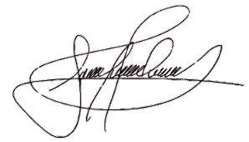
 | NÚMERO ACTA DE ADOPCION: 002
 | FECHA: 14 MARZO DE 2024
 | EDIXON ALFONSO QUINTERO SANABRIA
 | NOMBRE RECTOR Y FIRMA

